상품제안서
USB고급자개볼펜3종세트-잉어 | 상품코드: S17467

 |  |  |  |  |  |  | 02-713-8555 | www.synergygift.co.kr
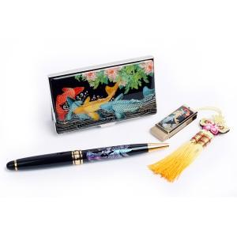

【상세/제작정보】

【인쇄/포장옵션】 | 레이저 3곳 / 포장지포장

【공급단가】 | 수량 | 20~ | 100~ | 500~ | 1,000~ | 3,000~
*VAT별도 | 8G | 31,200원 | 29,520원 | 28,080원 | 27,360원 | 26,880원
 | 16G | 31,850원 | 30,130원 | 28,660원 | 27,930원 | 27,440원
 | 32G | 34,450원 | 32,590원 | 31,000원 | 30,210원 | 29,680원

【상품 URL】 | https://www.synergygift.co.kr:443/src/goods_detail.php?gdno=34

